宠物装备
宠物装备详情
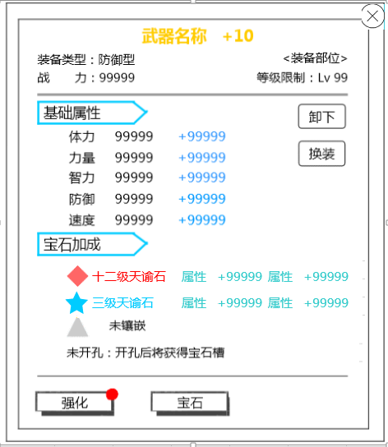
 |  |  | 中文 | 英文
 |  |  | 装备类型 | Type
 |  |  | 战力 | BP
 |  |  | 装备部位 | Fitting Place
 |  |  | 武器 | Weapon
 |  |  | 护腰 | Belt
 |  |  | 护甲 | Armor
 |  |  | 手镯 | Bracelet
 |  |  | 戒指 | Ring
 |  |  | 护身符 | Amulet
 |  |  | 等级限制 | Level
 |  |  | 基础属性 | Base Attributes
 |  |  | 体力 | HP
 |  |  | 力量 | STR
 |  |  | 智力 | INT
 |  |  | 防御 | DEF
 |  |  | 速度 | SPD
 |  |  | 宝石加成 | Gem Casting
 |  |  | 该品质装备不可镶嵌宝石 | This equipment quality is unable to insert Gems.
 |  |  | 未开孔：开孔后将获得宝石槽 | Open Sockets: Reveals a Gem slot after opening.
 |  |  | 未镶嵌 | Not engraved
 |  |  | 卸下 | Remove
 |  |  | 换装 | Change
 |  |  | 打造 | Forge
 |  |  | 镶嵌 | Embed

装备列表详情
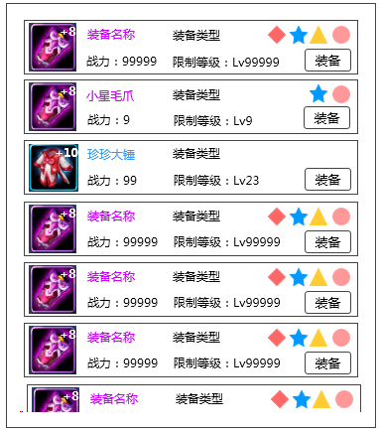

 |  |  | 中文 | 英文
 |  |  | 防御型 | Defense Type
 |  |  | 物理型 | PHYS Type
 |  |  | 法术型 | Magic Type
 |  |  | 支援型 | Support Type
 |  |  | 装备 | Equip

装备强化、进阶界面
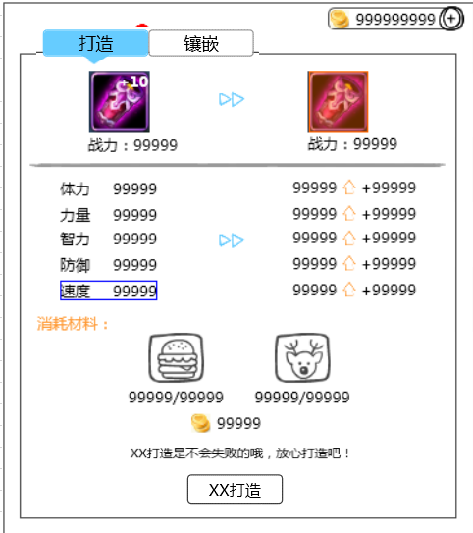
 |  |  | 中文 | 英文
 |  |  | 强化 | Upgrade
 |  |  | 进阶 | Evolve
 |  |  | 消耗材料 | Materials Consumed
 |  |  | 强化打造 | Advance
 |  |  | 打造是有一定成功率的，打造失败将损失打造材料 | Forging has a set success rate. If it fails, the materials will be lost.
 |  |  | 强化打造是不会失败的，放心打造吧 | Advancing equipment cannot fail, don't worry!
 |  |  | 恭喜，装备打造已满 | Congratulations! Equipment has been fully forged.
 |  |  | 打造已达当前人物等级最强效果，快去升级吧！ | Forge has already reached the maximum effects for the level of the current character. Go level up!!!

装备宝石镶嵌
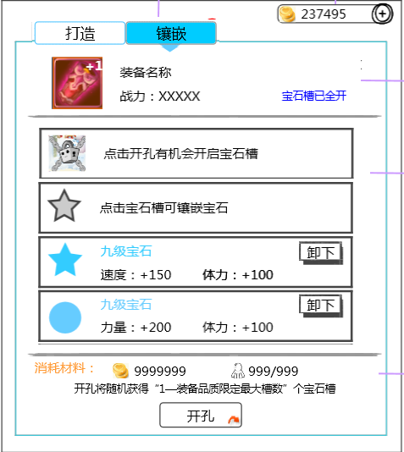
 |  |  | 中文 | 英文
 |  |  | 宝石槽已全开 | Gem slots are full.
 |  |  | 点击开孔有机会开启宝石槽 | Tap 'Open Sockets' for a chance of revealing Gem slots.
 |  |  | 点击宝石槽可镶嵌宝石 | Tap a Gem slot to insert a Gem.
 |  |  | 请从右侧宝石列表选择镶嵌的宝石 | Please select a Gem from the list on the right.
 |  |  | 开孔将随机获得“1—装备品质限定最大槽数“ | Opening Sockets will randomly reveal between "1 and the equipment's maximum amount" of slots.
 |  |  | 开孔 | Open Sockets

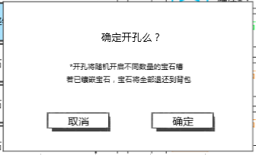
 |  |  | 中文 | 英文
 |  |  | 确定开孔么？ | Confirm Open Sockets?
 |  |  | 开孔将随机开启不同数量的宝石槽 | Opening Sockets will randomly reveal different amounts of Gem slots.
 |  |  | 若已镶嵌宝石，宝石将全部返还到背包 | Any inserted Gems will all be returned to your Bag.
 |  |  | 取消 | Cancel
 |  |  | 确定 | OK

提示信息
 | 中文 | 英文
 | 恭喜，宠物经验+9999 | Congratulations! Monster EXP + 9999!
 | 技能点数已满，快来升级技能吧 | Ability points at max, level up your abilities!
 | 需求道具不足 | Insufficient amount of required items.
 | 战力上升/下降9999 | BP increase/decrease 9999
 | 宠物锁定成功 | Monster is now locked.
 | 打造成功 | Forge success!
 | 打造失败 | Forge failed.
 | 宠物解锁成功 | Monster is now unlocked.

商店
商店界面
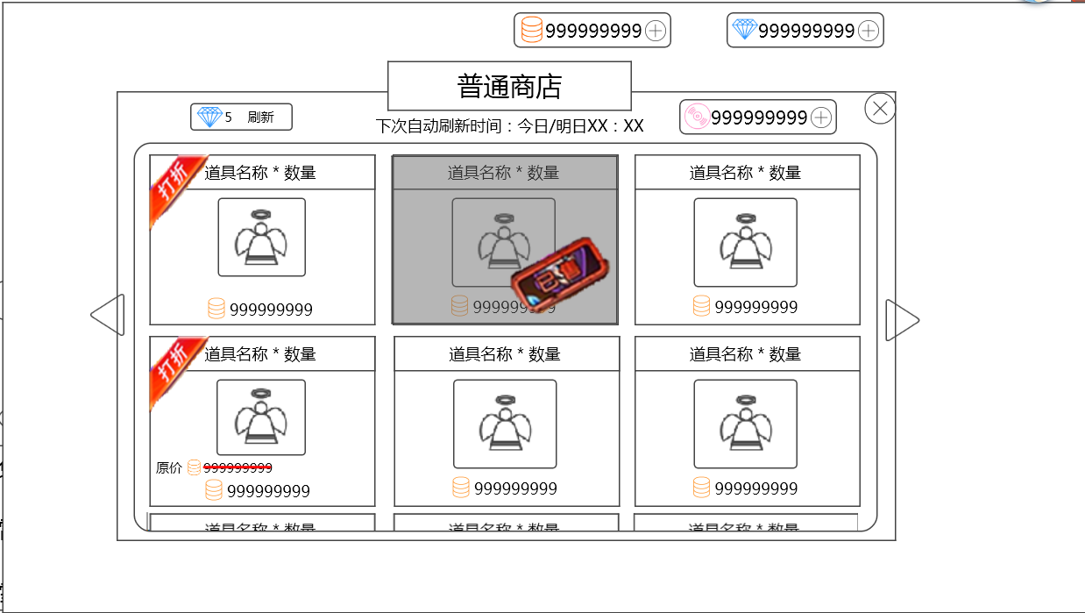
 |  |  |  | 中文 | 英文
 |  |  |  | 普通商店 | Normal Store
 |  |  |  | 公会商店 | Guild Store
 |  |  |  | 下次自动刷新时间：今日/明日XX：XX | Next Refresh: Today/Tomorrow XX:XX
 |  |  |  | 刷新 | Refresh
 |  |  |  | 打折 | Sale
 |  |  |  | 已售 | Sold Out!
 |  |  |  | 原价 | Original Price

 |  |  |  | 中文 | 英文
 |  | 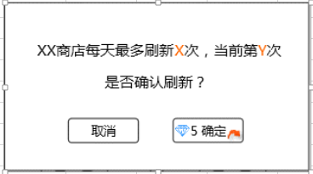 |  | XX商店每天最多刷新X次，当前第Y次 | The store can be refreshed a maximum of X times per day. This is refresh number Y.
 |  |  |  | 是否确认刷新？ | Continue?

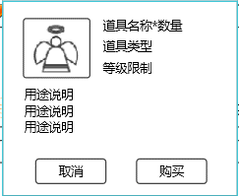
 |  |  |  | 中文 | 英文
 |  |  |  | 购买 | Purchase

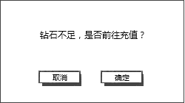
 |  |  |  | 中文 | 英文
 |  |  |  | 钻石不足，是否前往充值？ | Not enough Diamonds. Would you like to get more?

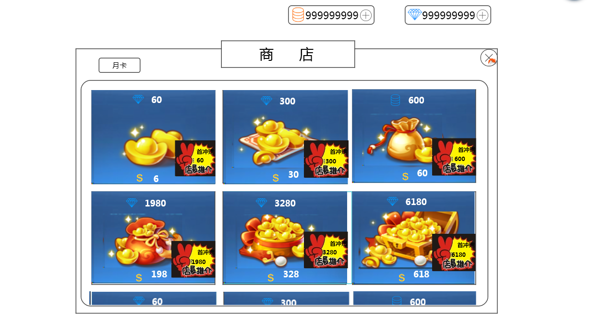
商城界面
 |  |  |  | 中文 | 英文
 |  |  |  | 商城 | Store
 |  |  |  | 月卡 | Monthly Card
 |  |  |  | 首充赠送XX钻石 | Receive an extra XX Diamonds with purchase.

月卡界面
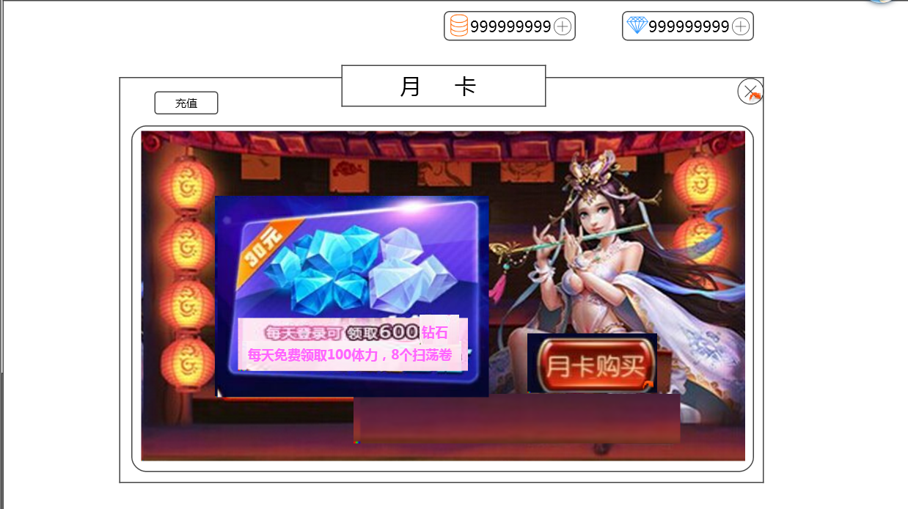
 |  |  |  | 中文 | 英文
 |  |  |  | 特权剩余时间：XX天 | Benefits Time Remaining: XX Day(s)
 |  |  |  | 月卡购买 | Get Monthly Card
 |  |  |  | 已购买 | Purchased
 |  |  |  | 确定购买30天月卡？ | Confirm purchase of 30 day Monthly Card?
 |  |  |  | 充值 | Top-Up

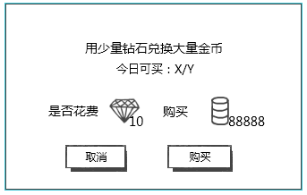
钻石换金币 |  |  |  | 中文 | 英文
 |  |  |  | 用少量钻石兑换大量金币 | Use a small amount of Diamonds to exchange for a large amount of Coins.
 |  |  |  | 今日可买：X/Y | Can purchase today: X/Y
 |  |  |  | 是否花费 | Spend

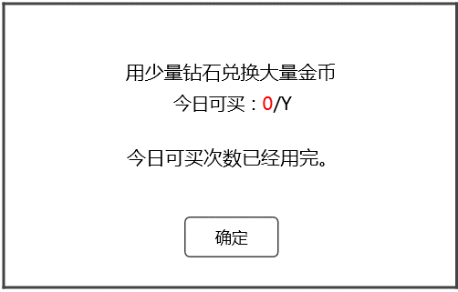
 |  |  |  | 中文 | 英文
 |  |  |  | 今日可买次数已经用完。 | You have purchased the maximum amount for today.

提示信息
 | 中文 |  | 英文
 | 成功购买XXX*数量（XXX为道具名称） |  | Successfully purchased XXX * amount.
 | 购买成功 |  | Purchase success!
 | 货币不足，无法购买 |  | Insufficient currency, unable to purchase.
 | 无法继续购买 |  | Unable to continue purchase.

IM
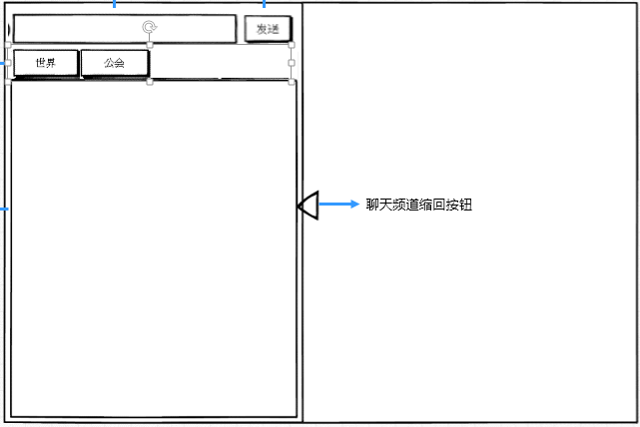
 |  |  | 中文 | 英文
 |  |  | 世界 | Global
 |  |  | 公会 | Guild
 |  |  | 发送 | Send
 |  |  | 系统 | System

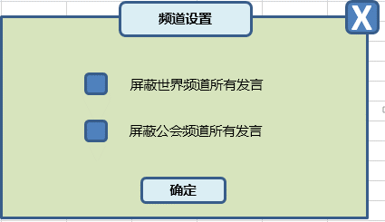
 |  |  | 中文 | 英文
 |  |  | 频道设置 | Chat Settings
 |  |  | 屏蔽世界频道所有发言 | Block all Global Chat messages
 |  |  | 屏蔽公会频道所有发言 | Block all Guild Chat messages

提示信息
 | 中文 | 英文
 | 请您输入内容 | Please enter message to send.
 | 您发送过于频繁，请稍后再试 | You have sent messages too frequently. Please try again later.
 | 您还没有公会 | You have not joined a Guild.
 | 您发送的内容含有非法信息，不能发送 | Message contains illicit content, unable to send.

